RESUMEN
 | posts
01/01/2016 | 5
02/01/2016 | 0
03/01/2016 | 0
04/01/2016 | 1
05/01/2016 | 2
06/01/2016 | 1
07/01/2016 | 0
08/01/2016 | 2
09/01/2016 | 0
10/01/2016 | 0
11/01/2016 | 0
12/01/2016 | 0
13/01/2016 | 0
14/01/2016 | 0
15/01/2016 | 0
16/01/2016 | 0
17/01/2016 | 0
18/01/2016 | 0
19/01/2016 | 1
20/01/2016 | 1
21/01/2016 | 0
22/01/2016 | 1
23/01/2016 | 1
24/01/2016 | 0
25/01/2016 | 0
26/01/2016 | 0
27/01/2016 | 0
28/01/2016 | 2
29/01/2016 | 2
30/01/2016 | 2
31/01/2016 | 2
01/02/2016 | 2
02/02/2016 | 2
03/02/2016 | 1
04/02/2016 | 3
05/02/2016 | 3
06/02/2016 | 2
07/02/2016 | 0
08/02/2016 | 0
09/02/2016 | 1
10/02/2016 | 2
11/02/2016 | 0
12/02/2016 | 2
13/02/2016 | 2
14/02/2016 | 0
15/02/2016 | 0
16/02/2016 | 1
17/02/2016 | 0
18/02/2016 | 0
19/02/2016 | 2
...

Días en los que mayor número de post se han realizado: 03/08/2017, 05/08/2017, 01/09/2017, 04/10/20017 y 20/10/2017
 | likes
01/01/2016 | 37
02/01/2016 | 0
03/01/2016 | 0
04/01/2016 | 1
05/01/2016 | 51
06/01/2016 | 26
07/01/2016 | 0
08/01/2016 | 25
09/01/2016 | 0
10/01/2016 | 0
11/01/2016 | 0
12/01/2016 | 0
13/01/2016 | 0
14/01/2016 | 0
15/01/2016 | 0
16/01/2016 | 0
17/01/2016 | 0
18/01/2016 | 0
19/01/2016 | 12
20/01/2016 | 7
21/01/2016 | 0
22/01/2016 | 6
23/01/2016 | 40
24/01/2016 | 0
25/01/2016 | 0
26/01/2016 | 0
27/01/2016 | 0
28/01/2016 | 42
29/01/2016 | 33
30/01/2016 | 159
31/01/2016 | 59
01/02/2016 | 22
02/02/2016 | 34
03/02/2016 | 8
04/02/2016 | 22
05/02/2016 | 50
06/02/2016 | 27
07/02/2016 | 0
08/02/2016 | 0
09/02/2016 | 16
10/02/2016 | 27
11/02/2016 | 0
12/02/2016 | 27
13/02/2016 | 25
14/02/2016 | 0
15/02/2016 | 0
16/02/2016 | 17
17/02/2016 | 0
18/02/2016 | 0
19/02/2016 | 24
...

Los post que más likes han generado en las fechas de análisis 30/01/2016, 05/04/2016, 28/04/2016, 13/02/2017, 26/07/2017, 02/08/2017, y 03/08/2017, obteniendo el mayor número de likes la publicación del 26/07/2017, los cuales correspondieron a las pubicaciones de: Conoce la campaña Hagamos un trato: #Bogotá SinTrata

 | shares
01/01/2016 | 3
02/01/2016 | 0
03/01/2016 | 0
04/01/2016 | 2
05/01/2016 | 32
06/01/2016 | 6
07/01/2016 | 0
08/01/2016 | 5
09/01/2016 | 0
10/01/2016 | 0
11/01/2016 | 0
12/01/2016 | 0
13/01/2016 | 0
14/01/2016 | 0
15/01/2016 | 0
16/01/2016 | 0
17/01/2016 | 0
18/01/2016 | 0
19/01/2016 | 4
20/01/2016 | 2
21/01/2016 | 0
22/01/2016 | 0
23/01/2016 | 86
24/01/2016 | 0
25/01/2016 | 0
26/01/2016 | 0
27/01/2016 | 0
28/01/2016 | 13
29/01/2016 | 8
30/01/2016 | 167
31/01/2016 | 15
01/02/2016 | 35
02/02/2016 | 16
03/02/2016 | 6
04/02/2016 | 20
05/02/2016 | 27
06/02/2016 | 8
07/02/2016 | 0
08/02/2016 | 0
09/02/2016 | 2
10/02/2016 | 19
11/02/2016 | 0
12/02/2016 | 5
13/02/2016 | 11
14/02/2016 | 0
15/02/2016 | 0
16/02/2016 | 5
17/02/2016 | 0
18/02/2016 | 0
19/02/2016 | 29
...

Los post más compartidos por los seguidores fueron los de 11/03/2016, 26/07/2017, 27/02/2017 y 02/05/2017

 | comments
01/01/2016 | 13
02/01/2016 | 0
03/01/2016 | 0
04/01/2016 | 0
05/01/2016 | 9
06/01/2016 | 10
07/01/2016 | 0
08/01/2016 | 3
09/01/2016 | 0
10/01/2016 | 0
11/01/2016 | 0
12/01/2016 | 0
13/01/2016 | 0
14/01/2016 | 0
15/01/2016 | 0
16/01/2016 | 0
17/01/2016 | 0
18/01/2016 | 0
19/01/2016 | 2
20/01/2016 | 2
21/01/2016 | 0
22/01/2016 | 7
23/01/2016 | 14
24/01/2016 | 0
25/01/2016 | 0
26/01/2016 | 0
27/01/2016 | 0
28/01/2016 | 16
29/01/2016 | 8
30/01/2016 | 34
31/01/2016 | 24
01/02/2016 | 3
02/02/2016 | 7
03/02/2016 | 1
04/02/2016 | 19
05/02/2016 | 11
06/02/2016 | 0
07/02/2016 | 0
08/02/2016 | 0
09/02/2016 | 2
10/02/2016 | 3
11/02/2016 | 0
12/02/2016 | 1
13/02/2016 | 5
14/02/2016 | 0
15/02/2016 | 0
16/02/2016 | 8
17/02/2016 | 0
18/02/2016 | 0
19/02/2016 | 8
...

Los post que más han generado comentarios son los de los días: 28/04/2016, 02/08/2017, 13/02/2017, 03/08/2017 y 01/10/2016

Analisis Estadistico
Post realizados por mes
 | Suma de posts | Promedio
ene | 23 | 0.74
feb | 35 | 1.21
mar | 52 | 1.68
abr | 62 | 2.07
may | 50 | 1.61
jun | 44 | 1.47
jul | 45 | 1.45
ago | 39 | 1.26
sep | 39 | 1.30
oct | 57 | 1.84
nov | 82 | 2.73
dic | 65 | 2.10
ene | 8 | 0.26
feb | 7 | 0.25
mar | 1 | 0.03
abr | 2 | 0.07
may | 46 | 1.48
jun | 32 | 1.07
jul | 44 | 1.42
ago | 84 | 2.71
sep | 46 | 1.53
oct | 62 | 2.21
 | Valores
Año / Mes | Suma de posts | Promedio
2016
ene | 23 | 0.74
feb | 35 | 1.21
mar | 52 | 1.68
abr | 62 | 2.07
may | 50 | 1.61
jun | 44 | 1.47
jul | 45 | 1.45
ago | 39 | 1.26
sep | 39 | 1.30
oct | 57 | 1.84
nov | 82 | 2.73
dic | 65 | 2.10
2017
ene | 8 | 0.26 |  | Las publicaciones por parte de la secretaria de Gobierno no tiene un comportamiento estándar. los meses en los que mayor número de publicaciones ha realizado es en noviembre de 2016 y en Agosto de 2017, con un promedio de 2,71 post por día y por el contrario los meses de enero a abril de 2017 son los que presentan menor actividad desde enero de 2016, con promedios que no superan el 0,26 post por día. El día que más pubicaciones realizó la página fue el 3/08/2017 con un toral de 16 post.
feb | 7 | 0.25
mar | 1 | 0.03
abr | 2 | 0.07
may | 46 | 1.48
jun | 32 | 1.07
jul | 44 | 1.42
ago | 84 | 2.71
sep | 46 | 1.53 |  | Del análisis de los datos se obtiene que el valor más común o moda para cada tipo de reacción es la siguiente
oct | 62 | 2.21
Total general | 925 | 1.39 |  | Tipo | Moda
 |  |  |  | posts | 1
 |  |  |  | likes | 9
 |  |  |  | reactions | 7
 |  |  |  | comments | 0
 |  |  |  | shares | 0

FRECUENCIA SEGUIDORES POR PAIS
Rótulos de fila | Usuarios | Frecuencia | Frecuencia Acum
CO | 12,738 | 93% | 93%
US | 148 | 1% | 94%
MX | 146 | 1% | 96% |  | ANALISIS DE FRECUENCIA
AR | 100 | 1% | 96% |  | De acuerdo con la tabla de frecuencias el 93% de los seguidores se encuentran en Colombia, seguido de Estados Unidos, Mexico, Argentina y España.
ES | 71 | 1% | 97%
BR | 46 | 0% | 97%
PE | 43 | 0% | 97%
VE | 34 | 0% | 98% |  | ANALISIS DE FRECUENCIA POR TIPO DE PUBLICACION
FR | 31 | 0% | 98%
EC | 30 | 0% | 98% |  | Las publicaciones que generan el mayo rnúmero de reaciones, likes, comentarios y post compartidos son las fotos seguidas de los videos.
CL | 23 | 0% | 98%
CA | 21 | 0% | 98%
AU | 21 | 0% | 99%
GB | 20 | 0% | 99%
DE | 20 | 0% | 99%
IT | 16 | 0% | 99%
CR | 14 | 0% | 99%
PA | 11 | 0% | 99%
BE | 8 | 0% | 99%
BO | 7 | 0% | 99%
DO | 7 | 0% | 99%
NL | 7 | 0% | 99%
AO | 6 | 0% | 99%
IN | 5 | 0% | 100%
SE | 5 | 0% | 100%
NZ | 5 | 0% | 100%
SV | 4 | 0% | 100%
RU | 4 | 0% | 100%
CH | 4 | 0% | 100%
TR | 4 | 0% | 100%
IQ | 4 | 0% | 100%
GT | 4 | 0% | 100%
MA | 3 | 0% | 100%
NI | 3 | 0% | 100%
UY | 3 | 0% | 100%
PT | 3 | 0% | 100%
NO | 3 | 0% | 100%
ID | 3 | 0% | 100%
LB | 2 | 0% | 100%
HN | 2 | 0% | 100%
PK | 2 | 0% | 100%
DZ | 2 | 0% | 100%
RO | 2 | 0% | 100%
CM | 2 | 0% | 100%
CN | 2 | 0% | 100%
Total general | 13,639

Rótulos de fila | Suma de likes_count_fb | Frecuencia | Frecuencia Acum
photo | 6,618 | 56% | 56%
video | 4,026 | 34% | 90%
link | 1,162 | 10% | 100%
status | 5 | 0% | 100%
Total general | 11,811

Rótulos de fila | Suma de comments_count_fb | Frecuencia | Frecuencia Acum
photo | 1,282 | 62% | 62%
video | 622 | 30% | 92%
link | 166 | 8% | 100%
status | 2 | 0% | 100%
Total general | 2,072

Rótulos de fila | Suma de shares_count_fb | Frecuencia | Frecuencia Acum
photo | 3,620 | 60% | 60%
video | 1,863 | 31% | 90%
link | 583 | 10% | 100%
status | 1 | 0% | 100%
Total general | 6,067

Gephi
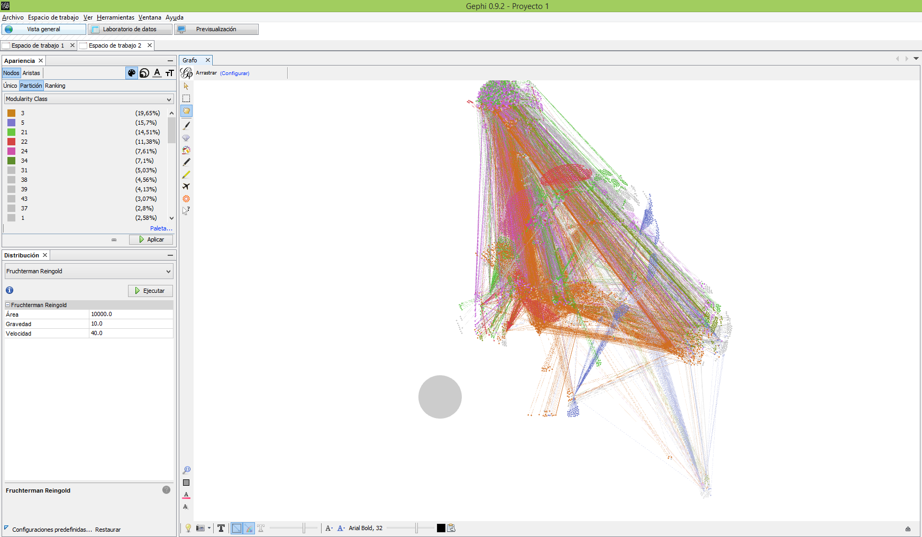
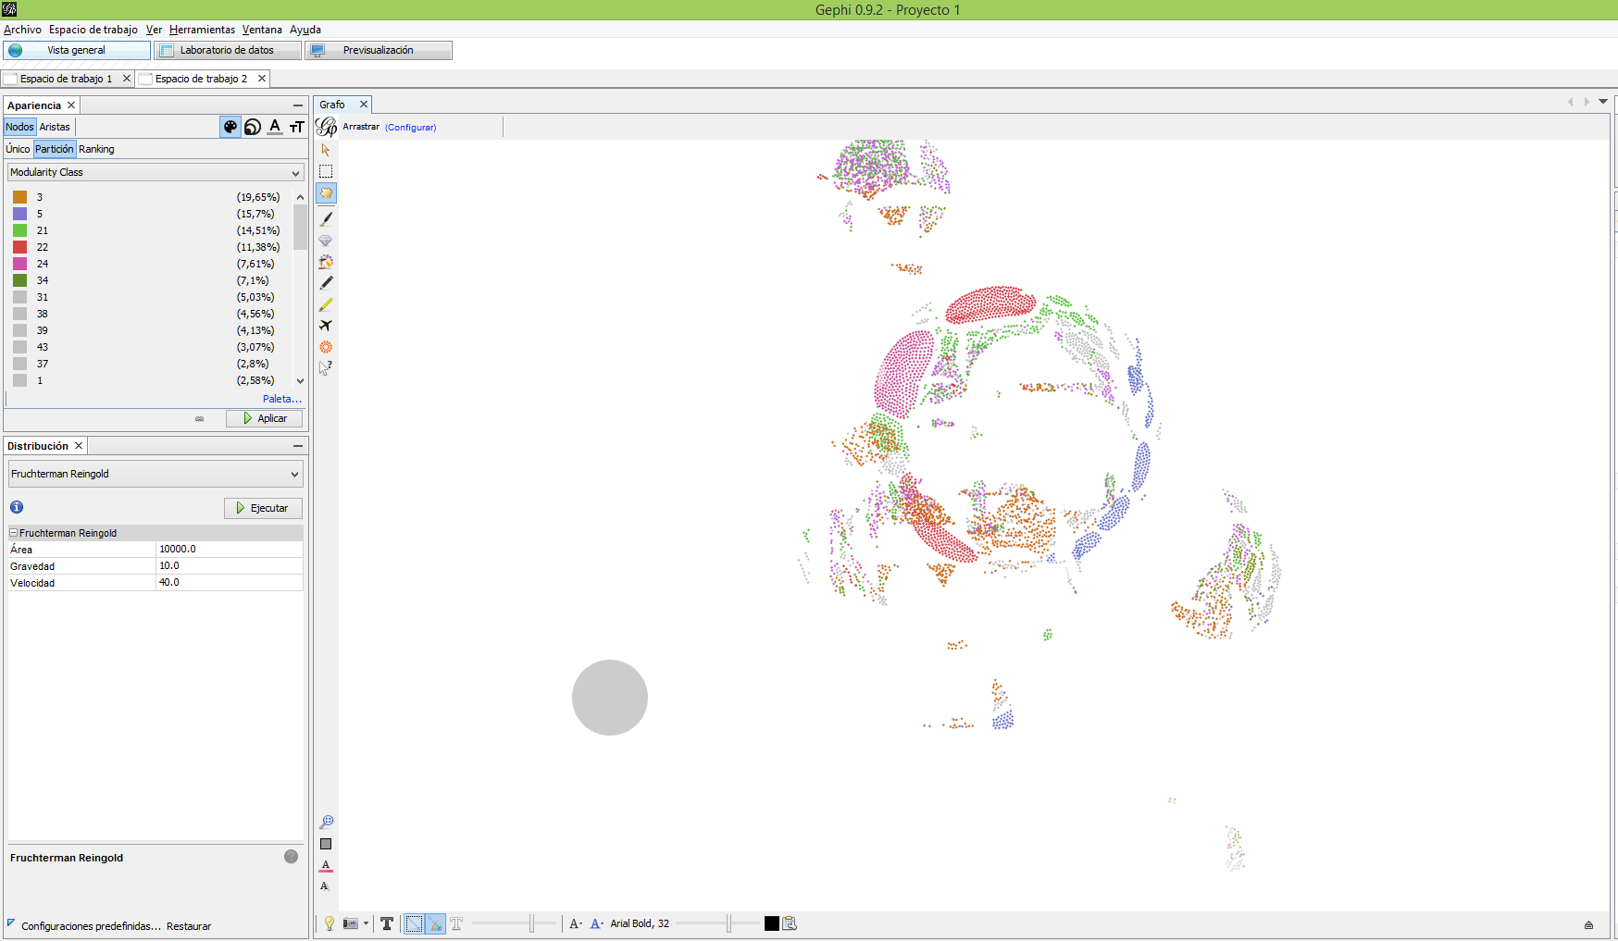

El grado de distribución de la red de Scretaria de Bogotá, se evidencia que muy pocos nodos tienen muchas conexciones en la red

En la página de Secretaría de Bogotá se encuentran un total de 44 comunidades.

